初期画面表示
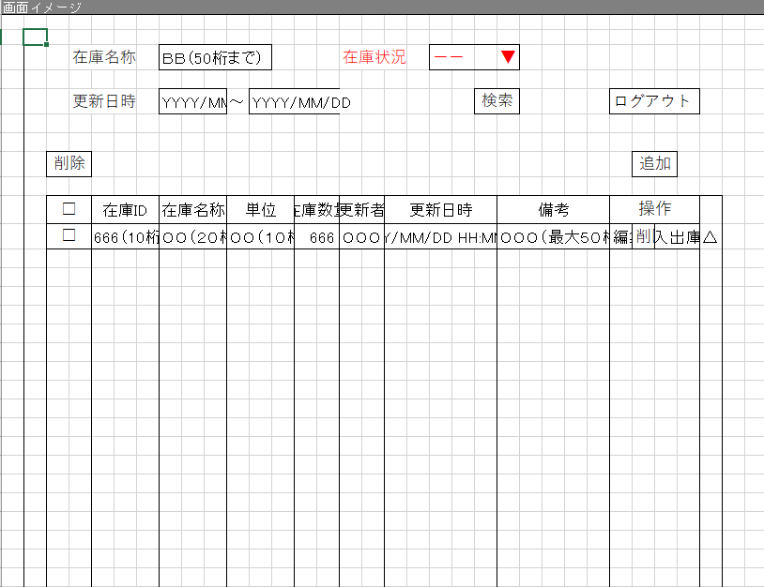
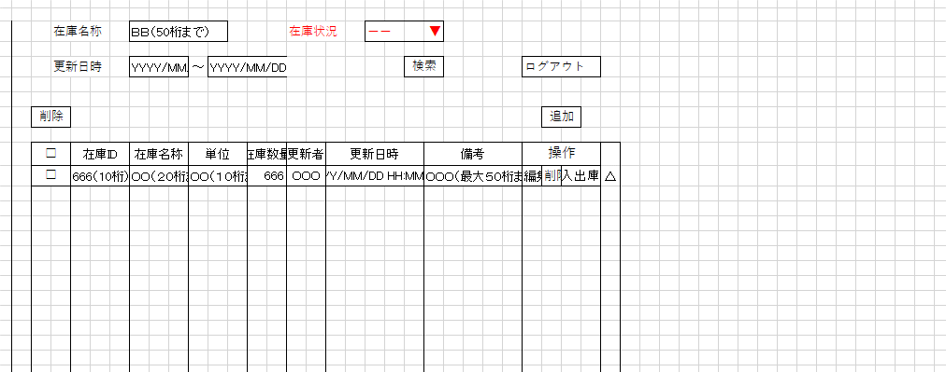
単体試験仕様書 |  | システムID | KS | 画面ID | KS001 | 作成者 |  | 更新者
 |  | システム名称 | 在庫管理システム | 画面名 | 在庫情報一覧 | 作成日 | 2022-10-24 | 更新日

 | 初期画面

ケース
単体試験仕様書 |  |  | システムID | KS | 画面ID |  |  |  | KS001 |  |  |  |  | 作成者 |  |  |  |  |  |  |  | 更新者
 |  |  | システム名称 | 在庫管理システム | 画面名 |  |  |  | 在庫情報一覧 |  |  |  |  | 作成日 |  |  |  |  |  |  |  | 更新日

チェック内容
チェックポイント
 |  |  |  |  |  | 1 | 2 | 3 | 4 | 5 | 6 | 7 | 8 | 9 | 10 | 11 | 12 | 13 | 14 | 15 |  | 16
チェック条件 | 画面初期表示 |  |  |  |  | ○

 | 在庫名称
 | 未入力の場合 |  |  |  |  |  |  | ○ | ○ |  | ○ | ○
 | 入力の場合（在庫名称＝りんご） |  |  |  |  |  | ○ |  |  | ○

 | 在庫状況
 | 未入力の場合 |  |  |  |  |  | ○ |  | ○ |  |  | ○
 | 入力の場合（在庫状況＝在庫あり） |  |  |  |  |  |  | ○ |  | ○ | ○

 | 更新年月日-開始
 | 未入力の場合 |  |  |  |  |  | ○ | ○ |  |  |  | ○
 | 入力の場合（更新年月日＝2020/10/10） |  |  |  |  |  |  |  | ○ | ○ | ○
 | 更新年月日-終了
 |  | 未入力の場合 |  |  |  |  | ○ | ○ |  |  |  | ○
 |  | 入力の場合（更新年月日＝2020/10/10） |  |  |  |  |  |  | ○ | ○ | ○

 | チェックボックス
 |  | チェックなしの場合 |  |  |  |  |  |  |  |  |  |  |  | ○
 |  | チェックありの場合 |  |  |  |  |  |  |  |  |  |  |  |  | ○ | ○ | ○
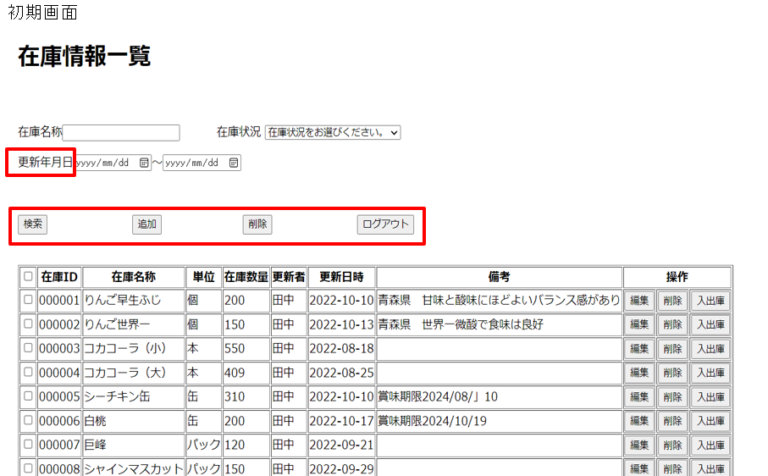
 | 検索を押下する場合 |  |  |  |  |  | ○ | ○ | ○ | ○ | ○ | ○
 | 追加を押下する場合 |  |  |  |  |  |  |  |  |  |  |  | ○
 | 削除を押下する場合 |  |  |  |  |  |  |  |  |  |  |  |  | ○ | ○ | ○ | ○
 | ログアウトを押下する場合 |  |  |  |  |  |  |  |  |  |  |  |  |  |  |  |  | ○

 | 編集を押下する場合 |  |  |  |  |  |  |  |  |  |  |  |  |  |  |  |  |  | ○
 | 削除を押下する場合 |  |  |  |  |  |  |  |  |  |  |  |  |  |  |  |  |  |  | ○ | ○
 | 入出庫を押下する場合 |  |  |  |  |  |  |  |  |  |  |  |  |  |  |  |  |  |  |  |  | ○

 | 選択した在庫情報を削除してもよろしいですか。
 |  | 「OK」 |  |  |  |  |  |  |  |  |  |  |  |  |  |  | ○
 |  | 「キャンセル」 |  |  |  |  |  |  |  |  |  |  |  |  |  | ○

 | 該当在庫情報を削除してよろしいですか。
 |  | 「OK」 |  |  |  |  |  |  |  |  |  |  |  |  |  |  |  |  |  | ○
 |  | 「キャンセル」 |  |  |  |  |  |  |  |  |  |  |  |  |  |  |  |  |  |  | ○

確認内容 | 在庫名称に空白が表示されること。 |  |  |  |  | ○
 | 在庫状況に「在庫状況をお選びください」が表示されること。 |  |  |  |  | ○
 | 更新年月日に空白が表示されること。 |  |  |  |  | ○

 | エラー「在庫情報を選択してください。」が表示されること。 |  |  |  |  |  |  |  |  |  |  |  |  | ○
 | メッセージ「選択した在庫情報を削除してもよろしいですか。」が表示されること。 |  |  |  |  |  |  |  |  |  |  |  |  |  | ○
 | メッセージ「該当在庫情報を削除してもよろしいですか。」が表示されること。 |  |  |  |  |  |  |  |  |  |  |  |  |  |  |  |  |  |  | ○

 | 在庫情報登録画面へ遷移すること。 |  |  |  |  |  |  |  |  |  |  |  | ○ |  |  |  |  |  | ○
 | ログイン画面へ遷移すること。 |  |  |  |  |  |  |  |  |  |  |  |  |  |  |  |  | ○
 | 入出庫画面へ遷移すること。 |  |  |  |  |  |  |  |  |  |  |  |  |  |  |  |  |  |  |  |  | ○
 | 在庫情報一覧画面で在庫情報（在庫名称＝りんご）を表示すること。 |  |  |  |  |  | ○
 |  | 在庫ID昇順
 | 在庫情報一覧画面で在庫情報（在庫数量＞0）を表示すること。 |  |  |  |  |  |  | ○
 | 在庫情報一覧画面で在庫情報（更新年月日＝20201010,）を表示すること。 |  |  |  |  |  |  |  | ○
 | 社員情報一覧画面で在庫情報（社員名称＝りんご,在庫数量＞0,20201010＜＝更新年月日＜＝20201013）を表示すること。 |  |  |  |  |  |  |  |  | ○

 | 社員情報一覧画面で在庫情報（在庫状況＝在庫あり,20201010＜＝更新年月日＜＝20201013）を表示すること。 |  |  |  |  |  |  |  |  |  | ○

 | 在庫情報一覧画面で在庫情報（削除フラグ＝0）を表示すること。

 | DB「社員情報」から選択した在庫情報が削除されないこと。 |  |  |  |  |  |  |  |  |  |  | ○ |  |  |  | ○
 | DB「社員情報」から選択した在庫情報が論理削除されること。 |  |  |  |  |  |  |  |  |  |  |  |  |  |  |  | ○

 | DB「社員情報」から該当在庫情報が削除されないこと。 |  |  |  |  |  |  |  |  |  |  |  |  |  |  |  |  |  |  |  | ○
 | DB「社員情報」から該当在庫情報が論理削除されること。 |  |  |  |  |  |  |  |  |  |  |  |  |  |  |  |  |  |  | ○
実施結果
実施者
検証日
確認者
確認日

ケース (境界値)
単体試験仕様書 | システムID | KS | 画面ID |  |  |  | KS001 |  | 作成者 | 更新者
 | システム名称 | 在庫管理システム | 画面名 |  |  |  | 在庫情報一覧 |  | 作成日 | 更新日

チェック内容
チェックポイント
 |  |  |  | 1 | 2 | 3 | 4 | 5
チェック条件

確認内容

実施結果
実施者
検証日
確認者
確認日

